Common 추가 언어 슬롯 (964~983)
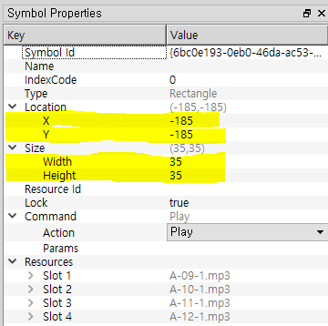
레퍼런스 확장슬롯 Ncode List

PDS2
Section : 3
Owner | slot | Language | Owner | slot | Language | Owner | slot | Language | Owner | slot | Language | Owner | slot | Language
21 (기본) | 1 | 한국어 | 968 | 21 |  | 973 | 41 |  | 978 | 61 |  | 983 | 81
 | 2 | 영어 |  | 22 |  |  | 42 |  |  | 62 |  |  | 82
 | 3 | 중국어 |  | 23 |  |  | 43 |  |  | 63 |  |  | 83
 | 4 | 일본어 |  | 24 |  |  | 44 |  |  | 64 |  |  | 84
964 | 5 | 베트남어 | 969 | 25 |  | 974 | 45 |  | 979 | 65
 | 6 | 러시아어 |  | 26 |  |  | 46 |  |  | 66
 | 7 | 몽골어 |  | 27 |  |  | 47 |  |  | 67
 | 8 | 캄보디아어(크메르어) |  | 28 |  |  | 48 |  |  | 68
965 | 9 | 스리랑카어 | 970 | 29 |  | 975 | 49 |  | 980 | 69
 | 10 | 필리핀어(따갈로그어) |  | 30 |  |  | 50 |  |  | 70
 | 11 |  |  | 31 |  |  | 51 |  |  | 71
 | 12 |  |  | 32 |  |  | 52 |  |  | 72
966 | 13 |  | 971 | 33 |  | 976 | 53 |  | 981 | 73
 | 14 |  |  | 34 |  |  | 54 |  |  | 74
 | 15 |  |  | 35 |  |  | 55 |  |  | 75
 | 16 |  |  | 36 |  |  | 56 |  |  | 76
967 | 17 |  | 972 | 37 |  | 977 | 57 |  | 982 | 77
 | 18 |  |  | 38 |  |  | 58 |  |  | 78
 | 19 |  |  | 39 |  |  | 59 |  |  | 79
 | 20 |  |  | 40 |  |  | 60 |  |  | 80

21_언어칩 아이콘 편집 예시
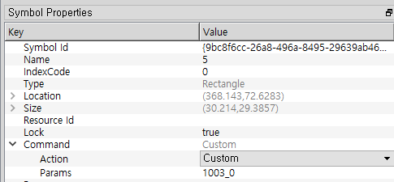

1003_확장슬롯 시스템 사운드 편집 예시

